Cynnwys
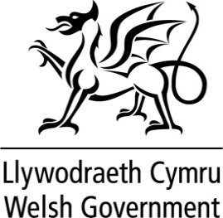
SETLIAD LLYWODRAETH LEOL CYMRU 2026-2027
Er gwybodaeth
Ffynhonnell | Llywodraeth Cymru
Nodiadau
Mae'r tablau canlynol yn darparu data sylfaenol ar ddyrannu'r Asesiad o Wariant Safonol (SSA) ar gyfer pob Asesiad wedi'i Seilio ar Ddangosyddion (IBA).
Dyddiad cyhoeddi: Mawrth 2026

Cynnwys
Tabl 1: Dadansoddiad o'r cyllid
Tabl 2: Data'r Cyfrif Refeniw
Tabl 3: Data Alldro Refeniw
Tabl 4: Symiau Gwirioneddol y Sector
Tabl 5: Symiau Gwirioneddol IBA Gwasanaethau

Cyswllt:
LGFPSettlement@gov.wales

